Portada
 |  | Universidad Católica de Temuco |  |  | Código: SGC PS-FOR-PS 0042
 |  |  |  |  | Versión: 01
 |  | Seguimiento y Control del SGG PS |  |  | Fecha de vigencia: 09/01/2026
 |  |  |  |  | Páginas: 1 de 1

 | Indicadores de Calidad del Sistema de Gestión de Calidad






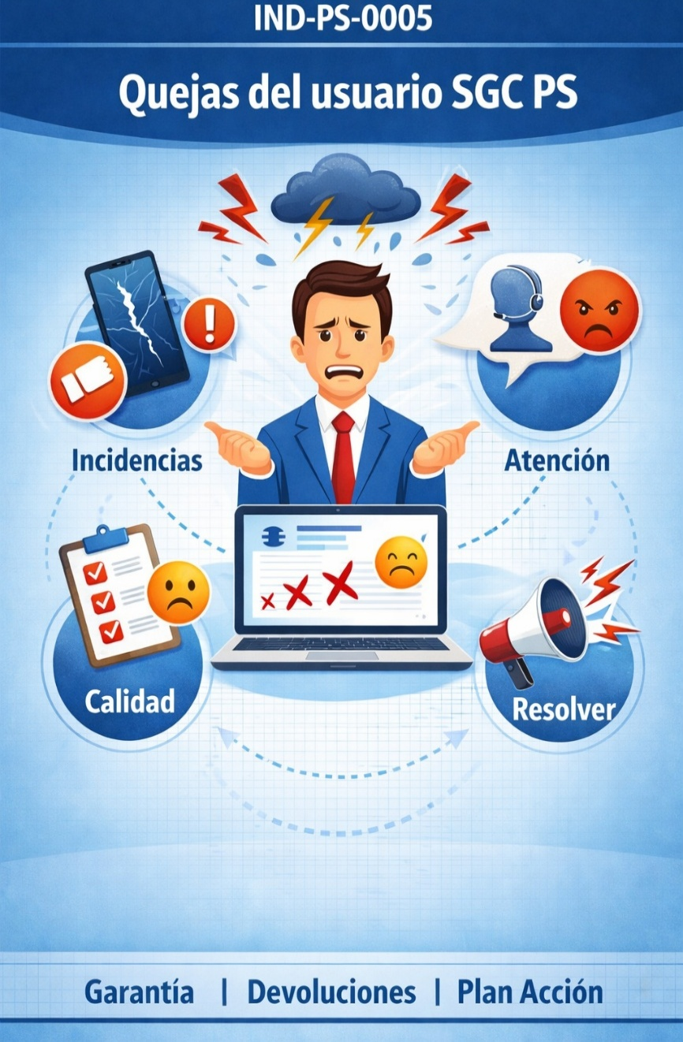
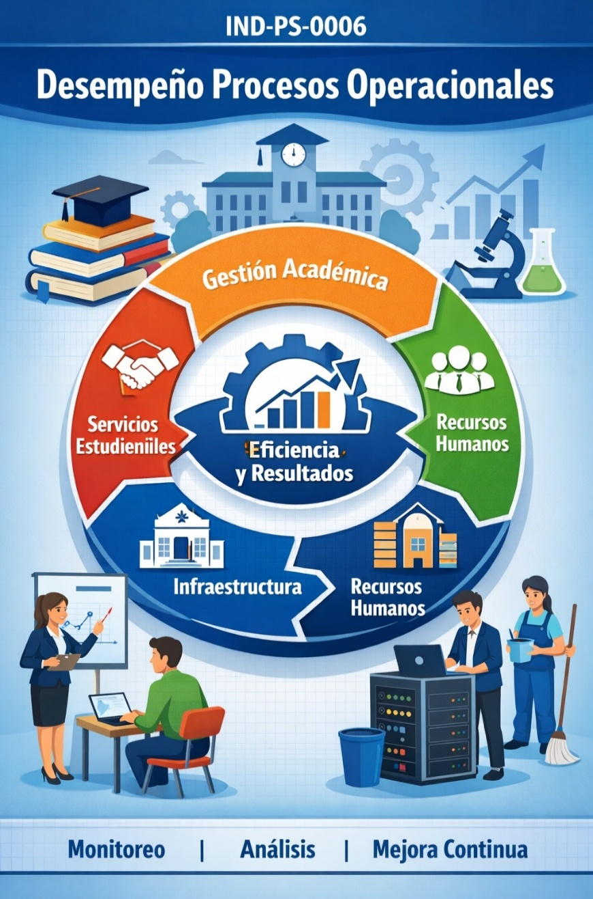

Elaborado por: Coordinadora de Calidad de Procesos Profesional de Calidad |  |  | Revisado por: Coordinadora de Calidad de Procesos | Aprobado por: Representante de la Alta Dirección del SGC PS

